ФХД_ Поступления и выплаты
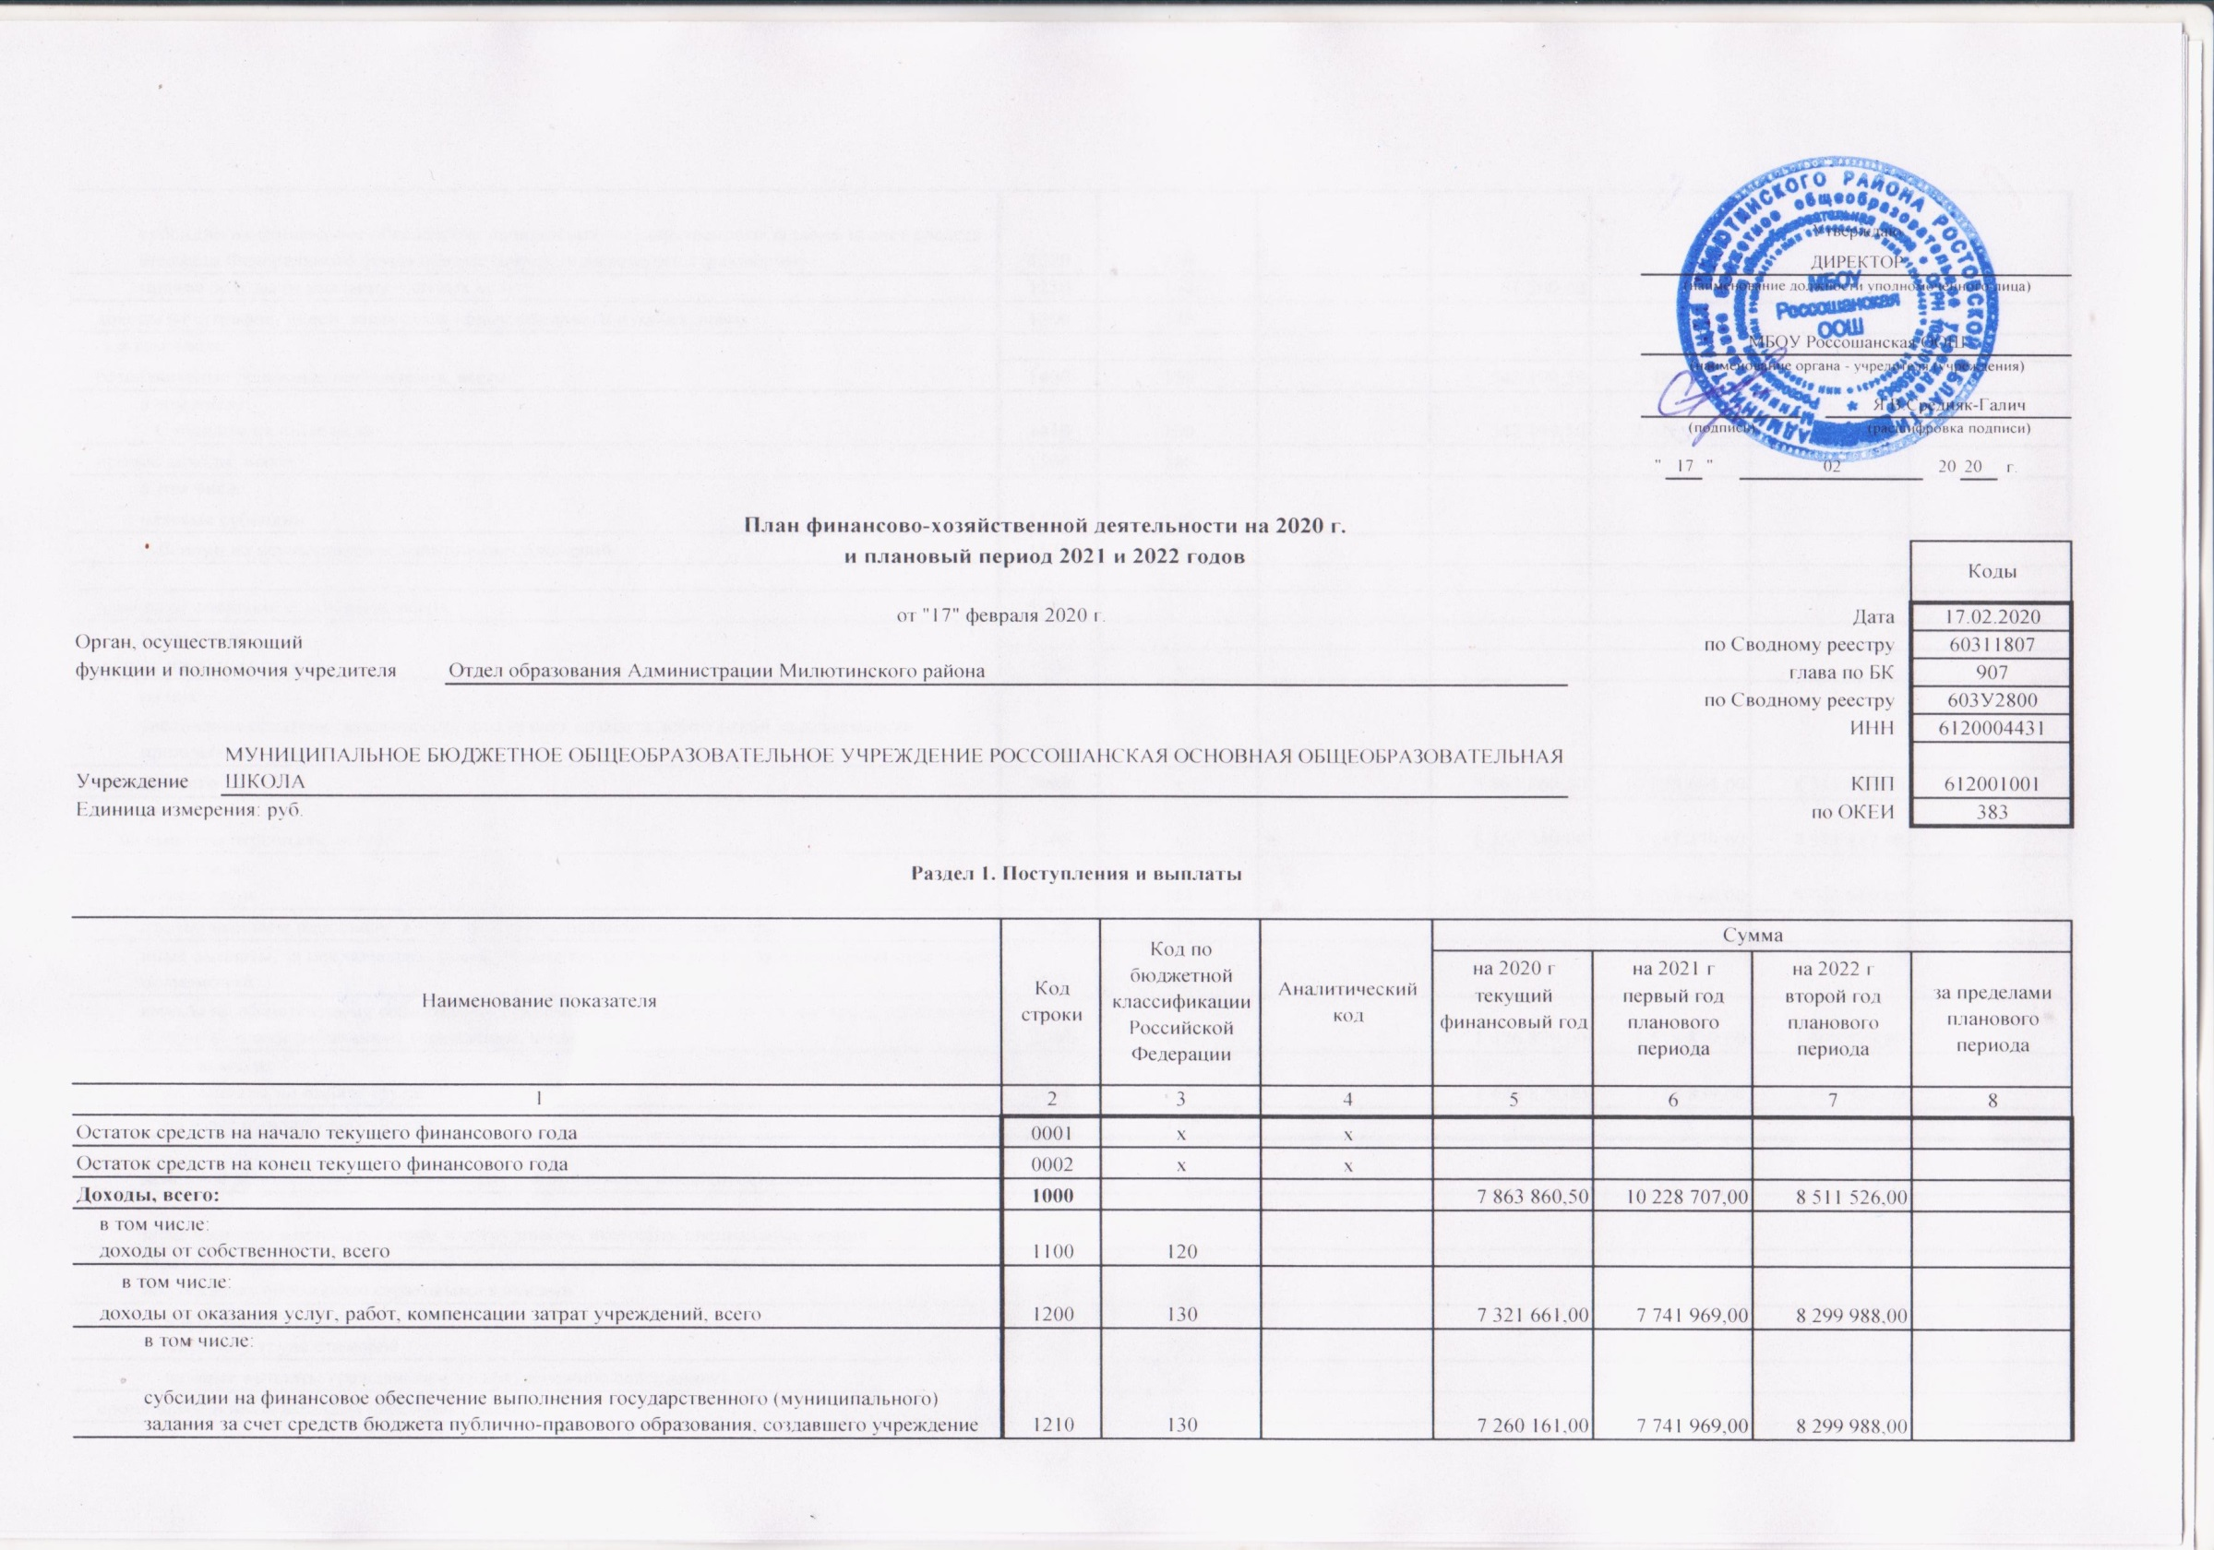
 |  |  |  |  |  |  |  |  |  | Утверждаю
 |  |  |  |  |  |  |  |  |  | ДИРЕКТОР
 |  |  |  |  |  |  |  |  |  | (наименование должности уполномоченного лица)
 |  |  |  |  |  |  |  |  |  | МБОУ Россошанская ООШ
 |  |  |  |  |  |  |  |  |  | (наименование органа - учредителя (учреждения)
 |  |  |  |  |  |  |  |  |  |  |  |  |  |  | Я.В.Средняк-Галич
 |  |  |  |  |  |  |  |  |  | (подпись) |  |  |  |  | (расшифровка подписи)
 |  |  |  |  |  |  |  |  |  | " | 17 | " | 02 |  |  |  |  | 20 | 20 | г.

 |  |  | План финансово-хозяйственной деятельности на 2020 г.
 |  |  | и плановый период 2021 и 2022 годов |  |  |  |  |  |  |  |  |  |  |  |  |  | Коды

 |  |  |  | от "17" февраля 2020 г. |  |  |  |  |  |  |  |  |  |  |  | Дата | 17.02.2020
Орган, осуществляющий |  |  |  |  |  |  |  |  |  |  |  |  |  |  |  | по Сводному реестру | 60311807
функции и полномочия учредителя |  | Отдел образования Администрации Милютинского района |  |  |  |  |  |  |  |  |  |  |  |  |  | глава по БК | 907
 |  |  |  |  |  |  |  |  |  |  |  |  |  |  |  | по Сводному реестру | 603У2800
 |  |  |  |  |  |  |  |  |  |  |  |  |  |  |  | ИНН | 6120004431
Учреждение | МУНИЦИПАЛЬНОЕ БЮДЖЕТНОЕ ОБЩЕОБРАЗОВАТЕЛЬНОЕ УЧРЕЖДЕНИЕ РОССОШАНСКАЯ ОСНОВНАЯ ОБЩЕОБРАЗОВАТЕЛЬНАЯ ШКОЛА |  |  |  |  |  |  |  |  |  |  |  |  |  |  | КПП | 612001001
Единица измерения: руб. |  |  |  |  |  |  |  |  |  |  |  |  |  |  |  | по ОКЕИ | 383

Раздел 1. Поступления и выплаты

Наименование показателя |  |  |  |  | Код строки | Код по бюджетной классификации Российской Федерации | Аналитический код | Сумма
 |  |  |  |  |  |  |  | на 2020 г | на 2021 г |  |  |  |  | на 2022 г |  |  | за пределами планового периода
 |  |  |  |  |  |  |  | текущий финансовый год | первый год планового периода |  |  |  |  | второй год планового периода
1 |  |  |  |  | 2 | 3 | 4 | 5 | 6 |  |  |  |  | 7 |  |  | 8
Остаток средств на начало текущего финансового года |  |  |  |  | 0001 | х | х
Остаток средств на конец текущего финансового года |  |  |  |  | 0002 | х | х
Доходы, всего: |  |  |  |  | 1000 |  |  | 7,863,860.50 | 10,228,707.00 |  |  |  |  | 8,511,526.00
в том числе: доходы от собственности, всего |  |  |  |  | 1100 | 120
в том числе:
доходы от оказания услуг, работ, компенсации затрат учреждений, всего |  |  |  |  | 1200 | 130 |  | 7,321,661.00 | 7,741,969.00 |  |  |  |  | 8,299,988.00
в том числе:
субсидии на финансовое обеспечение выполнения государственного (муниципального) задания за счет средств бюджета публично-правового образования, создавшего учреждение |  |  |  |  | 1210 | 130 |  | 7,260,161.00 | 7,741,969.00 |  |  |  |  | 8,299,988.00
субсидии на финансовое обеспечение выполнения государственного задания за счет средств бюджета Федерального фонда обязательного медицинского страхования |  |  |  |  | 1220 | 130
прочие доходы от оказания платных услуг |  |  |  |  | 1230 | 130 |  | 61,500.00
доходы от штрафов, пеней, иных сумм принудительного изъятия, всего |  |  |  |  | 1300 | 140
в том числе:
безвозмездные денежные поступления, всего |  |  |  |  | 1400 | 150 |  | 542,199.50 | 2,486,738.00 |  |  |  |  | 211,538.00
в том числе:
Субсидии на иные цели |  |  |  |  | 1410 | 150 |  | 542,199.50 | 2,486,738.00 |  |  |  |  | 211,538.00
прочие доходы, всего |  |  |  |  | 1500 | 180
в том числе:
целевые субсидии |  |  |  |  | 1510 | 180
субсидии на осуществление капитальных вложений |  |  |  |  | 1520 | 180

доходы от операций с активами, всего |  |  |  |  | 1900
в том числе:
прочие поступления, всего |  |  |  |  | 1980 | х
из них:
увеличение остатков денежных средств за счет возврата дебиторской задолженности прошлых лет |  |  |  |  | 1981 | 510
Расходы, всего |  |  |  |  | 2000 | х |  | 7,863,860.50 | 10,228,698.00 |  |  |  |  | 8,511,526.00
в том числе: на выплаты персоналу, всего |  |  |  |  | 2100 | х |  | 6,152,349.00 | 7,157,479.00 |  |  |  |  | 7,571,847.00
в том числе: оплата труда |  |  |  |  | 2110 | 111 |  | 4,725,470.00 | 5,638,640.00 |  |  |  |  | 5,965,919.00
прочие выплаты персоналу, в том числе компенсационного характера |  |  |  |  | 2120 | 112
иные выплаты, за исключением фонда оплаты труда учреждения, для выполнения отдельных полномочий |  |  |  |  | 2130 | 113
взносы по обязательному социальному страхованию на выплаты по оплате труда работников и иные выплаты работникам учреждений, всего |  |  |  |  | 2140 | 119 |  | 1,426,879.00 | 1,518,839.00 |  |  |  |  | 1,605,928.00
в том числе: на выплаты по оплате труда |  |  |  |  | 2141 | 119 |  | 1,426,879.00 | 1,518,839.00 |  |  |  |  | 1,605,928.00
на иные выплаты работникам |  |  |  |  | 2142 | 119
денежное довольствие военнослужащих и сотрудников, имеющих специальные звания |  |  |  |  | 2150 | 131
иные выплаты военнослужащим и сотрудникам, имеющим специальные звания |  |  |  |  | 2160 | 134
страховые взносы на обязательное социальное страхование в части выплат персоналу, подлежащих обложению страховыми взносами |  |  |  |  | 2170 | 139
в том числе: на оплату труда стажеров |  |  |  |  | 2171 | 139
на иные выплаты гражданским лицам (денежное содержание) |  |  |  |  | 2172 | 139
социальные и иные выплаты населению, всего |  |  |  |  | 2200 | 300
в том числе: социальные выплаты гражданам, кроме публичных нормативных социальных выплат |  |  |  |  | 2210 | 320
из них: пособия, компенсации и иные социальные выплаты гражданам, кроме публичных нормативных обязательств |  |  |  |  | 2211 | 321
выплата стипендий, осуществление иных расходов на социальную поддержку обучающихся за счет средств стипендиального фонда |  |  |  |  | 2220 | 340
на премирование физических лиц за достижения в области культуры, искусства, образования, науки и техники, а также на предоставление грантов с целью поддержки проектов в области науки, культуры и искусства |  |  |  |  | 2230 | 350
социальное обеспечение детей-сирот и детей, оставшихся без попечения родителей |  |  |  |  | 2240 | 360
уплата налогов, сборов и иных платежей, всего |  |  |  |  | 2300 | 850 |  | 24,041.00
из них: налог на имущество организаций и земельный налог |  |  |  |  | 2310 | 851 |  | 21,441.00
иные налоги (включаемые в состав расходов) в бюджеты бюджетной системы Российской Федерации, а также государственная пошлина |  |  |  |  | 2320 | 852 |  | 2,600.00
уплата штрафов (в том числе административных), пеней, иных платежей |  |  |  |  | 2330 | 853
безвозмездные перечисления организациям и физическим лицам, всего |  |  |  |  | 2400 | х
из них: гранты, предоставляемые другим организациям и физическим лицам |  |  |  |  | 2410 | 810
взносы в международные организации |  |  |  |  | 2420 | 862
платежи в целях обеспечения реализации соглашений с правительствами иностранных государств и международными организациями |  |  |  |  | 2430 | 863
прочие выплаты (кроме выплат на закупку товаров, работ, услуг) |  |  |  |  | 2500 | х
исполнение судебных актов Российской Федерации и мировых соглашений по возмещению вреда, причиненного в результате деятельности учреждения |  |  |  |  | 2520 | 831
расходы на закупку товаров, работ, услуг, всего |  |  |  |  | 2600 | х |  | 1,687,470.50 | 3,071,219.00 |  |  |  |  | 939,679.00
в том числе: закупку научно-исследовательских и опытно-конструкторских работ |  |  |  |  | 2610 | 241
закупку товаров, работ, услуг в сфере информационно-коммуникационных технологий |  |  |  |  | 2620 | 242
закупку товаров, работ, услуг в целях капитального ремонта государственного (муниципального) имущества |  |  |  |  | 2630 | 243
прочую закупку товаров, работ и услуг, всего |  |  |  |  | 2640 | 244 |  | 1,687,470.50 | 3,071,219.00 |  |  |  |  | 939,679.00
из них:
Услуги связи |  |  |  |  | 2641 | 244 |  | 49,590.00 | 38,590.00 |  |  |  |  | 38,590.00
Транспортные услуги |  |  |  |  | 2642 | 244 |  | 89,600.00
Коммунальные услуги |  |  |  |  | 2643 | 244 |  | 149,400.00
Работы, услуги по содержанию имущества |  |  |  |  | 2644 | 244 |  | 135,960.00 | 2,014,780.00 |  |  |  |  | 61,680.00
Прочие работы, услуги |  |  |  |  | 2645 | 244 |  | 415,340.00 | 354,920.00 |  |  |  |  | 32,820.00
Страхование |  |  |  |  | 2646 | 244 |  | 4,000.00
Увеличение стоимости основных средств |  |  |  |  | 2647 | 244 |  | 108,561.00 | 572,571.00
Увеличение стоимости материальных запасов |  |  |  |  | 2648 | 244 |  | 727,419.50 | 90,358.00 |  |  |  |  | 806,589.00
Увеличение стоимости права пользования |  |  |  |  | 2649 | 244 |  | 7,600.00
капитальные вложения в объекты государственной (муниципальной) собственности, всего |  |  |  |  | 2650 | 400
в том числе: приобретение объектов недвижимого имущества государственными (муниципальными) учреждениями |  |  |  |  | 2651 | 406
строительство (реконструкция) объектов недвижимого имущества государственными (муниципальными) учреждениями |  |  |  |  | 2652 | 407
Выплаты, уменьшающие доход, всего |  |  |  |  | 3000 | 100
в том числе: налог на прибыль |  |  |  |  | 3010
налог на добавленную стоимость |  |  |  |  | 3020
прочие налоги, уменьшающие доход |  |  |  |  | 3030
Прочие выплаты, всего |  |  |  |  | 4000 | х
из них: возврат в бюджет средств субсидии |  |  |  |  | 4010 | 610

ФХД_ Сведения по выплатам на з
 | Раздел 2. Сведения по выплатам на закупки товаров, работ, услуг

№ п/п |  | Наименование показателя |  |  |  |  |  |  |  |  |  |  |  | Коды строк | Год начала закупки | Сумма
 |  |  |  |  |  |  |  |  |  |  |  |  |  |  |  | на 2020 г | на 2021 г | на 2022 г | за пределами планового периода
 |  |  |  |  |  |  |  |  |  |  |  |  |  |  |  | (текущий финансовый год) | (первый год планового периода) | (второй год планового периода)
1 |  | 2 |  |  |  |  |  |  |  |  |  |  |  | 3 | 4 | 5 | 6 | 7 | 8
1 |  | Выплаты на закупку товаров, работ, услуг, всего |  |  |  |  |  |  |  |  |  |  |  | 26000 | х | 1,687,470.50 | 3,071,219.00 | 939,679.00
1.1 |  | в том числе: по контрактам (договорам), заключенным до начала текущего финансового года без применения норм Федерального закона от 5 апреля 2013 г. № 44-ФЗ "О контрактной системе в сфере закупок товаров, работ, услуг для обеспечения государственных и муниципальных нужд" (Собрание законодательства Российской Федерации, 2013, № 14, ст. 1652; 2018, № 32, ст. 5104) (далее - Федеральный закон № 44-ФЗ) и Федерального закона от 18 июля 2011 г. № 223-ФЗ "О закупках товаров, работ, услуг отдельными видами юридических лиц" (Собрание законодательства Российской Федерации, 2011, № 30, ст. 4571; 2018, № 32, ст. 5135) (далее - Федеральный закон № 223-ФЗ) |  |  |  |  |  |  |  |  |  |  |  | 26100 | х
1.2 |  | по контрактам (договорам), планируемым к заключению в соответствующем финансовом году без применения норм Федерального закона № 44-ФЗ и Федерального закона № 223-ФЗ |  |  |  |  |  |  |  |  |  |  |  | 26200 | х
1.3 |  | по контрактам (договорам), заключенным до начала текущего финансового года с учетом требований Федерального закона № 44-ФЗ и Федерального закона № 223-ФЗ |  |  |  |  |  |  |  |  |  |  |  | 26300 | х
1.4 |  | по контрактам (договорам), планируемым к заключению в соответствующем финансовом году с учетом требований Федерального закона № 44-ФЗ и Федерального закона № 223-ФЗ |  |  |  |  |  |  |  |  |  |  |  | 26400 | х | 1,687,470.50 | 3,071,219.00 | 939,679.00
1.4.1 |  | в том числе: за счет субсидий, предоставляемых на финансовое обеспечение выполнения государственного (муниципального) задания |  |  |  |  |  |  |  |  |  |  |  | 26410 | х | 1,252,591.00 | 753,301.00 | 896,961.00
1.4.1.1 |  | в том числе: в соответствии с Федеральным законом № 44-ФЗ |  |  |  |  |  |  |  |  |  |  |  | 26411 | х | 1,252,591.00 | 753,301.00 | 896,961.00
1.4.1.2 |  | в соответствии с Федеральным законом № 223-ФЗ |  |  |  |  |  |  |  |  |  |  |  | 26412 | х
1.4.2 |  | за счет субсидий, предоставляемых в соответствии с абзацем вторым пункта 1 статьи 78.1 Бюджетного кодекса Российской Федерации |  |  |  |  |  |  |  |  |  |  |  | 26420 | х | 373,379.50 | 2,317,918.00 | 42,718.00
1.4.2.1 |  | в том числе: в соответствии с Федеральным законом № 44-ФЗ |  |  |  |  |  |  |  |  |  |  |  | 26421 | х | 373,379.50 | 2,317,918.00 | 42,718.00
1.4.2.2 |  | в соответствии с Федеральным законом № 223-ФЗ |  |  |  |  |  |  |  |  |  |  |  | 26422 | х
1.4.3 |  | за счет субсидий, предоставляемых на осуществление капитальных вложений |  |  |  |  |  |  |  |  |  |  |  | 26430 | х
1.4.4 |  | за счет средств обязательного медицинского страхования |  |  |  |  |  |  |  |  |  |  |  | 26440 | х
1.4.4.1 |  | в том числе: в соответствии с Федеральным законом № 44-ФЗ |  |  |  |  |  |  |  |  |  |  |  | 26441 | х
1.4.4.2 |  | в соответствии с Федеральным законом № 223-ФЗ |  |  |  |  |  |  |  |  |  |  |  | 26442 | х
1.4.5 |  | за счет прочих источников финансового обеспечения |  |  |  |  |  |  |  |  |  |  |  | 26450 | х | 61,500.00
1.4.5.1 |  | в том числе: в соответствии с Федеральным законом № 44-ФЗ |  |  |  |  |  |  |  |  |  |  |  | 26451 | х | 61,500.00
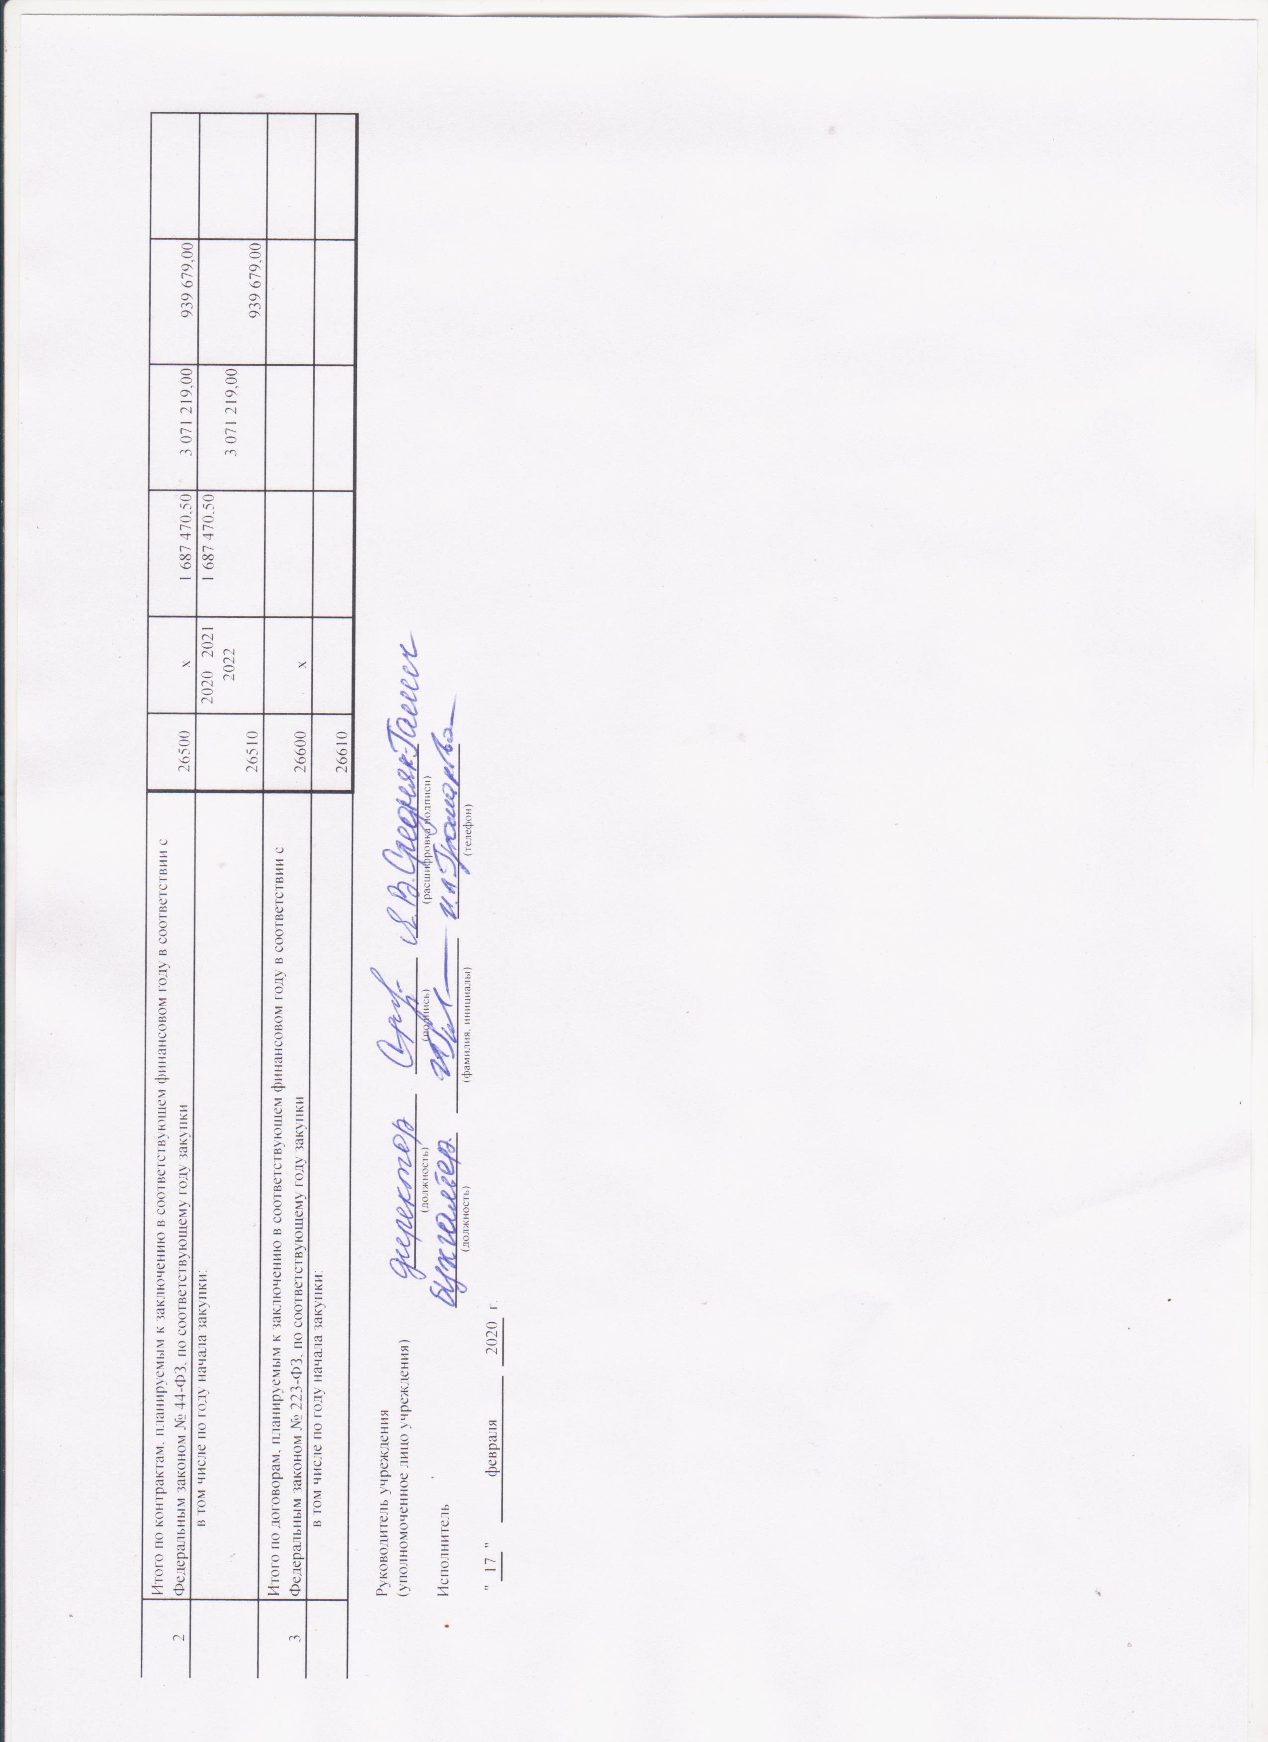
1.4.5.2 |  | в соответствии с Федеральным законом № 223-ФЗ |  |  |  |  |  |  |  |  |  |  |  | 26452 | х
2 |  | Итого по контрактам, планируемым к заключению в соответствующем финансовом году в соответствии с Федеральным законом № 44-ФЗ, по соответствующему году закупки |  |  |  |  |  |  |  |  |  |  |  | 26500 | х | 1,687,470.50 | 3,071,219.00 | 939,679.00
 |  | в том числе по году начала закупки: |  |  |  |  |  |  |  |  |  |  |  | 26510 | 2020 2021 2022 | 1,687,470.50 | 3,071,219.00 | 939,679.00

3 |  | Итого по договорам, планируемым к заключению в соответствующем финансовом году в соответствии с Федеральным законом № 223-ФЗ, по соответствующему году закупки |  |  |  |  |  |  |  |  |  |  |  | 26600 | х
 |  | в том числе по году начала закупки: |  |  |  |  |  |  |  |  |  |  |  | 26610

 |  | Руководитель учреждения
 |  | (уполномоченное лицо учреждения)
 |  |  |  |  |  |  |  |  | (должность) |  | (подпись) | (расшифровка подписи)

 |  | Исполнитель
 |  |  |  |  |  |  |  | (должность) |  | (фамилия, инициалы) |  |  | (телефон)

 |  | " | 17 | " | февраля | 2020 | г.

